計算シート
令和５年度 沼田市国民健康保険税 計算シート
 |  |  |  |  |  |  |  |  | 印刷日： | 2023-03-24 | ≪ご使用の前に≫
 |  | ≪使い方≫ |  |  |  |  |  |  |  |  | ○この計算結果はあくまでも試算であり、実際の課税額とは異なる場合があります。
 |  | ①→②→③の順で |  |  | のセルに入力してください。
 |  | ④に年間税額の計算結果、⑤に支払いイメージが表示されます。 |  |  |  |  |  |  |  |  | ○年齢が75歳以上の人は後期高齢者医療制度の加入者となりますので、この計算シートでは保険料の計算ができません。

 | ①国保の加入者（加入予定者）は何人ですか。 |  |  |  |  |  |  |  |  |  | ○特に以下の条件に該当される方は正確な保険税計算ができない場合があります。
 |  | 1 |  | 人
 |  |  |  |  |  |  |  |  |  |  | １．年度途中で世帯の国保加入者が増減する方
 | ②住民票上の世帯主は国保に加入していますか（加入予定の場合も「加入している」を選択してください）。 |  |  |  |  |  |  |  |  |  | ２．年度途中で40歳・65歳・75歳になる方
 |  | 加入している |  |  |  |  |  |  |  |  | ３．分離課税・繰越控除等の申告をされた方
 |  |  |  |  |  |  |  |  |  |  | ４．専従者控除または専従者給与のある方
 | ③世帯主と国保加入者の年齢（令和5年1月1日時点）と令和4年中の収入・所得を入力してください。 |  |  |  |  |  |  |  |  |  | ５．非自発的失業に係る保険税減額対象の方
 |  | 加入者 | 年齢 | 給与収入 （円） | 年金収入 （円） | その他 所得（円） |  |  |  |  | ６．世帯内に国民健康保険から後期高齢者医療保険へ移行された方（特定
 |  |  |  |  |  |  |  |  |  |  | 同一世帯所属者）がいる方
 |  | 1 |  |  |  |  |  |  |  |  | ７．国保加入者に未就学児がいる方
 |  | 2 |  |  |  |  |  |  |  |  | ※電話による試算もお受けします。ご希望の方は下記にお問い合わせください。
 |  | 3 |  |  |  |  |  |  |  |  | 沼田市役所 国保年金課国保係 電話 0278-23-2111 （内線3134）
 |  | 4
 |  | 5 |  |  |  |  |  |  |  |  | ≪収入・所得の入力について≫
 |  | 6 |  |  |  |  |  |  |  |  | ○「給与収入」、「年金収入」は各種控除前の金額です。
 |  | 7 |  |  |  |  |  |  |  |  | 令和４年１月１日から令和４年１２月３１日までの１年間の金額
 |  | - |  |  |  |  |  |  |  |  | を入力してください。
 |  |  |  |  |  |  |  |  |  |  | ○源泉徴収票や確定申告書をお持ちの方は下を参考にご記入ください。
源泉徴収票をお持ちの方
確定申告書Aをお持ちの方
確定申告書B
をお持ちの方
 | ④税額計算結果 |  |  |  |  |  |  | （単位：円）
 |  |  | 所得割 | 均等割 | 平等割 | 計 | 課税限度 | 税額
 |  | 医療分 | 0 | 8,340 | 6,750 | 15,000 | 650,000 | 15,000 |  |  | ○「その他雑所得」は給与と年金を除く営業・農業・不動産等の所得の
 |  | 後期支援金分 | 0 | 2,940 | 2,310 | 5,200 | 220,000 | 5,200 |  |  | 合計額を入力してください（非課税所得は除きます）。
計算の内訳はこちら
 |  | 介護分 | 0 | 0 | 0 | 0 | 170,000 | 0 |  |  | ○世帯主が国保に加入していない場合も、国保税の軽減判定を行う
 |  |  |  |  |  | 年間税額 |  | 20,200 |  |  | ために世帯主の所得の入力が必要となりますのでご注意ください。
 |  |  |  |  |  | １か月当たり税額※ |  | 1,700
 |  |  |  |  |  | ※他の健康保険の保険料月額と比較する 際はこの額を参考にしてください。

 | ⑤1年間国保に加入した場合の支払いイメージ |  |  |  |  |  |  | （単位：円）
 |  |  |  |  |  | 納付月 | 期別 | 税額
 |  | ※支払いイメージは年度当初から継続して |  |  |  | ７月 | 第１期 | 2,600
 |  | 加入した場合の支払い金額です。 |  |  |  | ８月 | 第２期 | 2,200
 |  | 年度途中で加入した場合や、加入手続 |  |  |  | ９月 | 第３期 | 2,200
 |  | きが遅れた場合には支払い回数や金額 |  |  |  | １０月 | 第４期 | 2,200
 |  | が異なりますのでご注意ください。 |  |  |  | １１月 | 第５期 | 2,200
 |  |  |  |  |  | １２月 | 第６期 | 2,200
 |  | ※特別徴収（年金からの天引き）により |  |  |  | 翌年１月 | 第７期 | 2,200
 |  | 納付いただく世帯では支払回数が異な |  |  |  | 翌年２月 | 第８期 | 2,200
 |  | ります。 |  |  |  | 翌年３月 | 第９期 | 2,200
 |  |  |  |  |  | 合計 |  | 20,200

≪試算結果についてのお問い合わせ≫ 沼田市役所 国保年金課国保係 電話 0278-23-2111 （内線3134）

計算内訳
計算シート
に戻る

 | ○税額計算結果の内訳
 |  |  |  |  |  | 医療分 | 後期支援金分 | 介護分
 | 計算の対象者 |  |  |  |  | 加入者全員 | 加入者全員 | 40～64歳の加入者
 | 所得割 | 課税所得額 |  |  | ① | 0円 | 0円 | 0円

 |  | 所得割率 |  |  | ② | 7.3% | 2.6% | 2.4%

 |  | 算出額 |  |  | ③ | 0円 | 0円 | 0円
 |  | ①×②
 | 均等割 | 人数 |  |  | ④ | 1人 | 1人 | 0人

 |  | 均等割額 （一人あたり） |  |  | ⑤ | 27,800円 | 9,800円 | 11,900円

 |  | 均等割額 |  |  | ⑥ | 27,800円 | 9,800円 | 0円
 |  | ④×⑤
 |  | 軽減（ | ７割 | ） | ⑦ | 19,460円 | 6,860円 | 0円
 |  | ⑥×軽減割合
 |  | 算出額 |  |  | ⑧ | 8,340円 | 2,940円 | 0円
 |  | ⑥－⑦
 | 平等割 | 平等割額 |  |  | ⑨ | 22,500円 | 7,700円 | 0円

 |  | 軽減（ | ７割 | ） | ⑩ | 15,750円 | 5,390円 | 0円
 |  | ⑨×軽減割合
 |  | 算出額 |  |  | ⑪ | 6,750円 | 2,310円 | 0円
 |  | ⑨－⑩
 | 算出額計 |  |  |  | ⑫ | 15,000円 | 5,200円 | 0円
 | ③＋⑧＋⑪
 | 課税限度額 |  |  |  | ⑬ | 650,000円 | 220,000円 | 170,000円

 | 計算結果 |  |  |  | ⑭ | 15,000円 | 5,200円 | 0円

 |  |  |  |  |  | 年税額 | 20,200円

計算シート
に戻る
◆①の課税所得額は、対象者の所得からそれぞれ基礎控除43万円を引いた額の合計です。
◆⑦・⑩の軽減割合は、世帯主および国保加入者の所得額が基準額以下となる場合に適用と
なります（下表のとおり）。
 | 軽減基準額 |  |  |  |  |  |  | 軽減割合
 | 43万円＋10万円×（給与所得者等の数－1） |  |  |  |  |  |  | ７割
 | 43万円＋（国保加入者数×29万円）＋10万円×（給与所得者等の数－1） |  |  |  |  |  |  | ５割
 | 43万円＋（国保加入者数×53.5万円）＋10万円×（給与所得者等の数－1） |  |  |  |  |  |  | ２割
◆給与所得者等（給与所得が）の数

◆⑫の算出額計が⑬の課税限度額を超える場合は、課税額が⑬の金額になります。

源泉徴収票
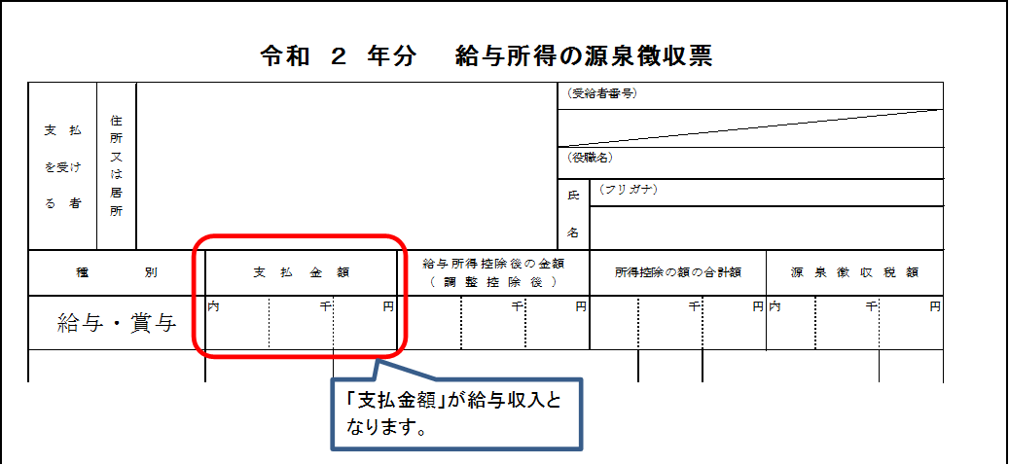
計算シート
に戻る
４

確定申告書A
計算シート
に戻る
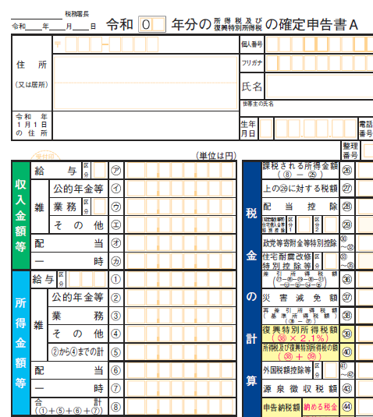
４

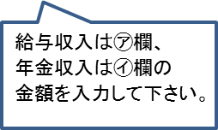

計算シート
に戻る

確定申告書B
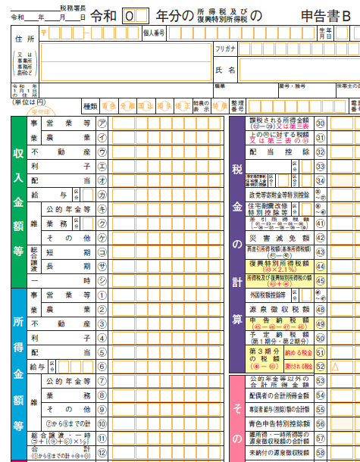
計算シート
に戻る
４



計算シート
に戻る

